Лист1
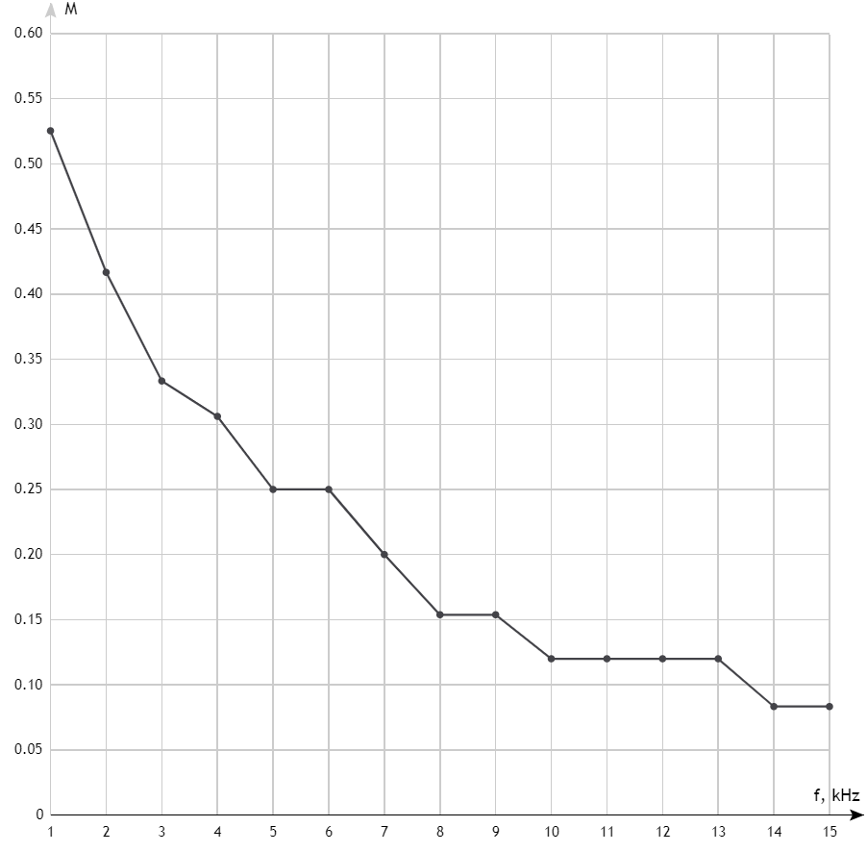
f, Hz | Umin | Umax | M | f, Hz | M
1000 | 5.6 | 18 | 0.5254 | 1 | 0.5254
2000 | 7 | 17 | 0.4167 | 2 | 0.4167
3000 | 8 | 16 | 0.3333 | 3 | 0.3333
4000 | 8.5 | 16 | 0.3061 | 4 | 0.3061
5000 | 9 | 15 | 0.2500 | 5 | 0.2500
6000 | 9 | 15 | 0.2500 | 6 | 0.2500
7000 | 10 | 15 | 0.2000 | 7 | 0.2000
8000 | 11 | 15 | 0.1538 | 8 | 0.1538
9000 | 11 | 15 | 0.1538 | 9 | 0.1538
10000 | 11 | 14 | 0.1200 | 10 | 0.1200
11000 | 11 | 14 | 0.1200 | 11 | 0.1200
12000 | 11 | 14 | 0.1200 | 12 | 0.1200
13000 | 11 | 14 | 0.1200 | 13 | 0.1200
14000 | 11 | 13 | 0.0833 | 14 | 0.0833
15000 | 11 | 13 | 0.0833 | 15 | 0.0833

 |  |  |  | f, Hz | M
 |  |  |  | 131 | 0.5254
 |  |  |  | 132 | 0.4167
 |  |  |  | 133 | 0.3333
 |  |  |  | 134 | 0.3061
 |  |  |  | 135 | 0.2500
 |  |  |  | 136 | 0.2500
 |  |  |  | 137 | 0.2000
 |  |  |  | 138 | 0.1538
 |  |  |  | 139 | 0.1538
 |  |  |  | 140 | 0.1200
 |  |  |  | 141 | 0.1200
 |  |  |  | 142 | 0.1200
 |  |  |  | 143 | 0.1200
 |  |  |  | 144 | 0.0833
 |  |  |  | 145 | 0.0833

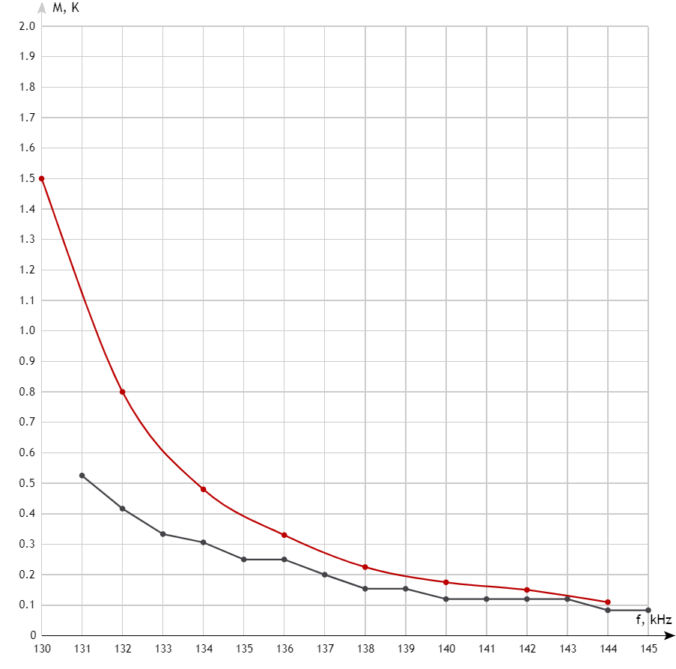
 |  |  |  | 130 | 1.5000
 |  |  |  | 132 | 0.8000
 |  |  |  | 134 | 0.4800
 |  |  |  | 136 | 0.3300
 |  |  |  | 138 | 0.2250
 |  |  |  | 140 | 0.1750
 |  |  |  | 142 | 0.1500
 |  |  |  | 144 | 0.1100

